HTML辅助方法
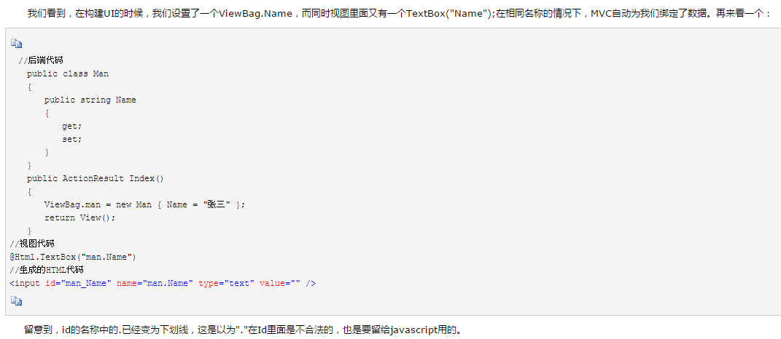
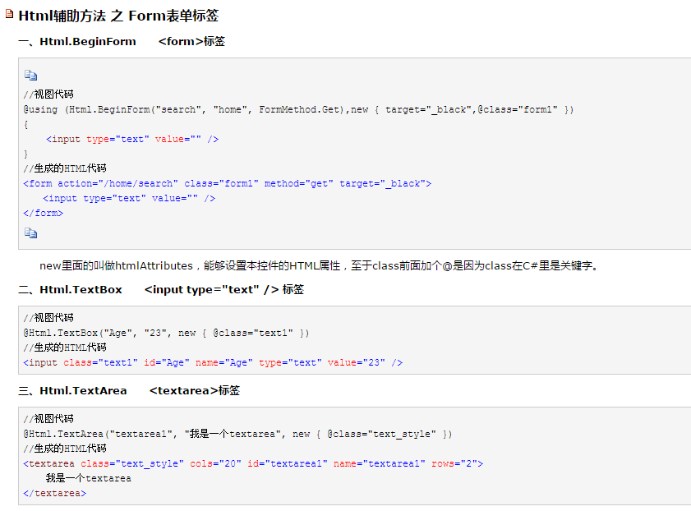

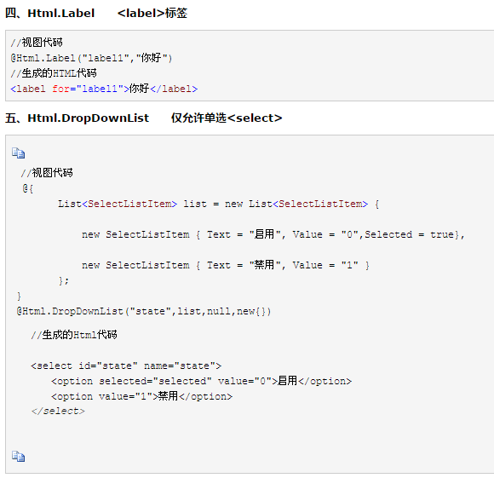

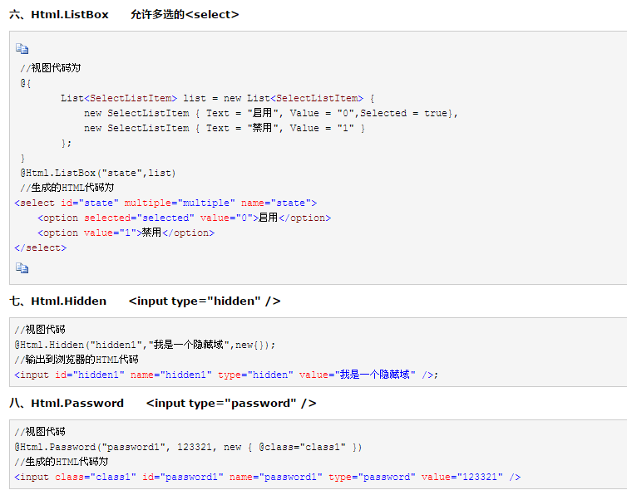

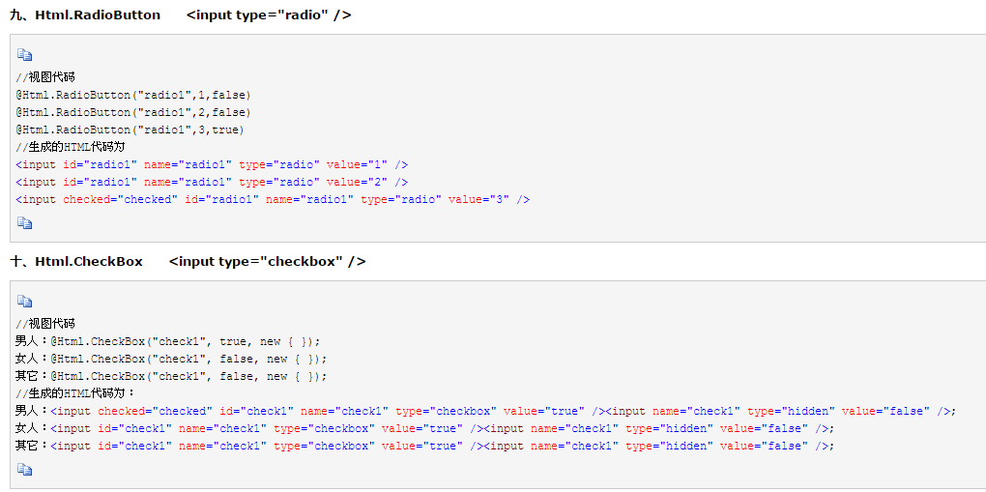

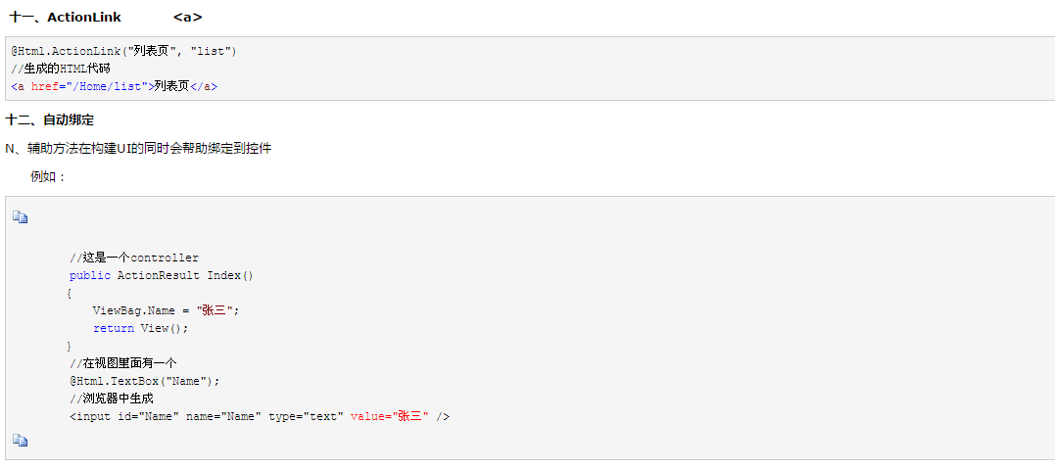
HTML.ActionLink 和 Url.Action 的区别

html.ActionLink生成一个<a href=".."></a>标记。而Url.Action只返回一个url。
例如:
@Html.ActionLink(“链接文本”、“someaction”、“somecontroller”,new { id = " 123 " },null)
生成:
< a href = " / somecontroller / someaction / 123 " >链接文本</a>
======================================================
Url.Action(“someaction”、“somecontroller”,new { id = " 123 " })
生成:
/ somecontroller / someaction / 123
还有Html.Action可以执行一个控制器的action。

CTU业务流程
1.导入flowchart数据

2.维护生产计划
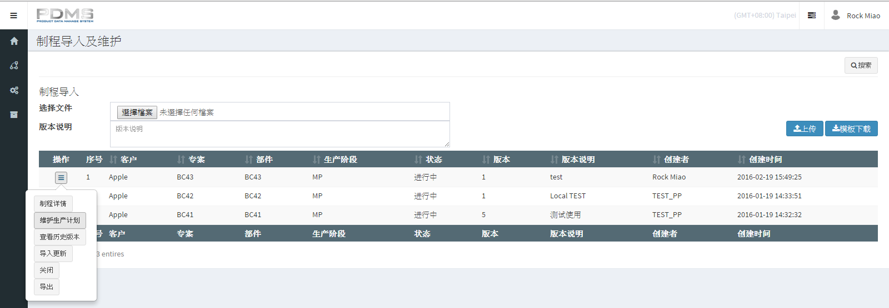

3.导入的生产计划必须是大于等于当天的数据，如果小于当天那前几天的数据是不会导入到系统中

下图就是导入的当天是周五，所以excel里面周一和周四的数据都不会导入进去

DataTables设定
$(document).ready(function() {
$('#example').DataTable( {
fixedHeader: true
} );
} );

fixedHeader: true //在下拉框往下滚动的时候表头会始终显示，如下图表头会始终固定在画面上

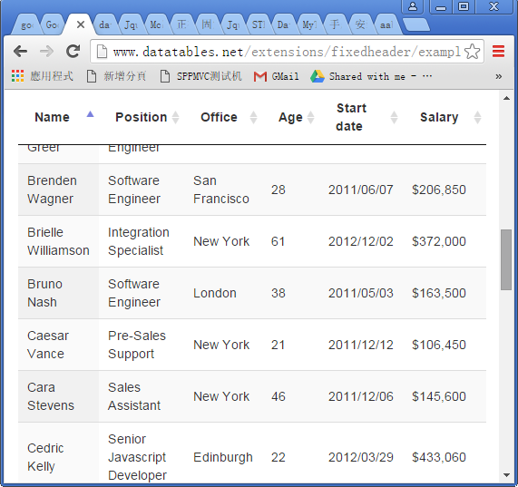

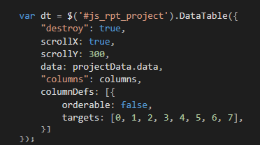

这句话如果绑定的data没有数据会出现黑色线条，后面就去不掉了

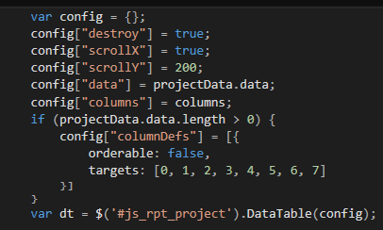

这样做配置后就不会出错了

Jquery
如何将后台传来的json反序列化为前端具体对象
//jQuery方式
var obj = $.parseJSON(json);
....

//eval
var obj = eval("("+json+")");

//下载json2.js
var obj = JSON.parse(json);

//三种方式都可以、看你自己喜欢、个人一般用jQuery自带的那个方法、不过要1.5版本以后的、老版本没有、

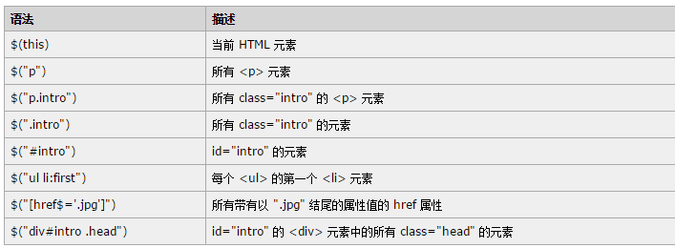

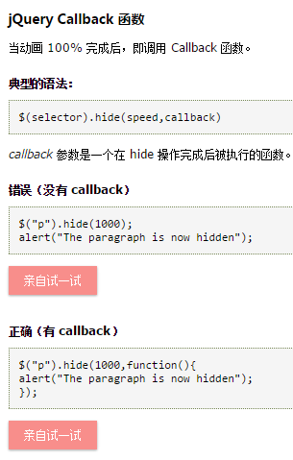

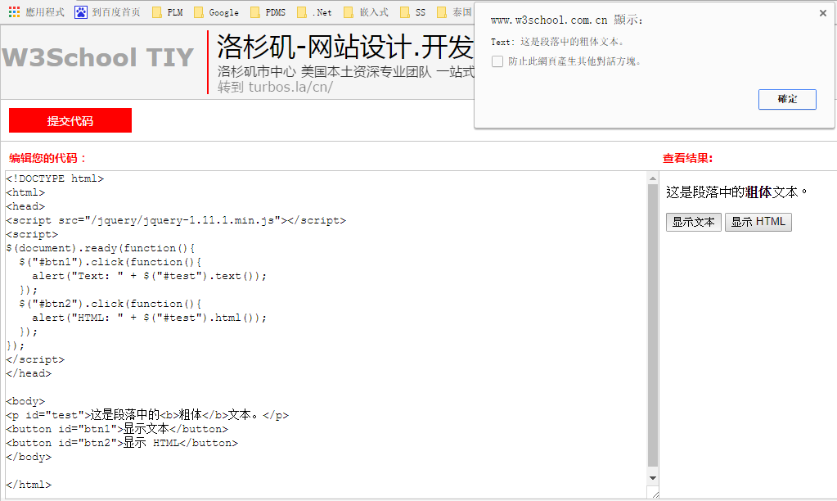


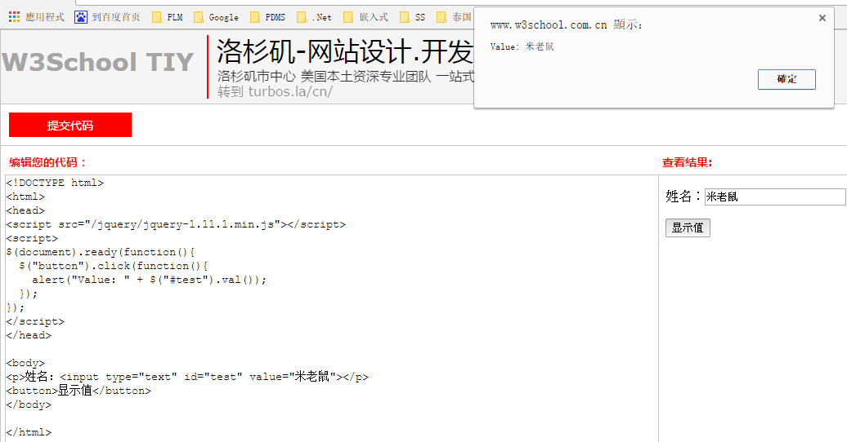

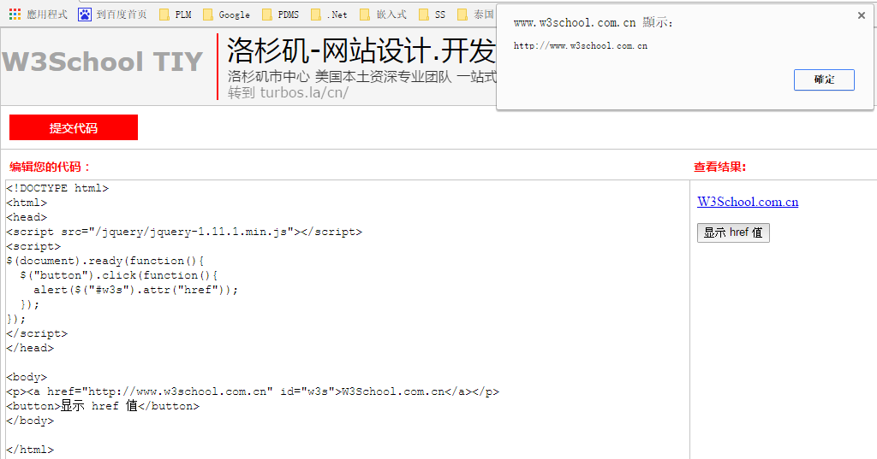

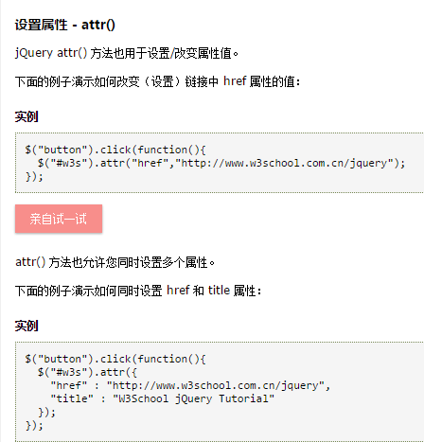

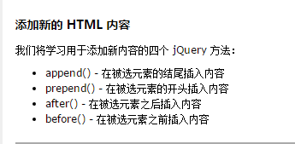

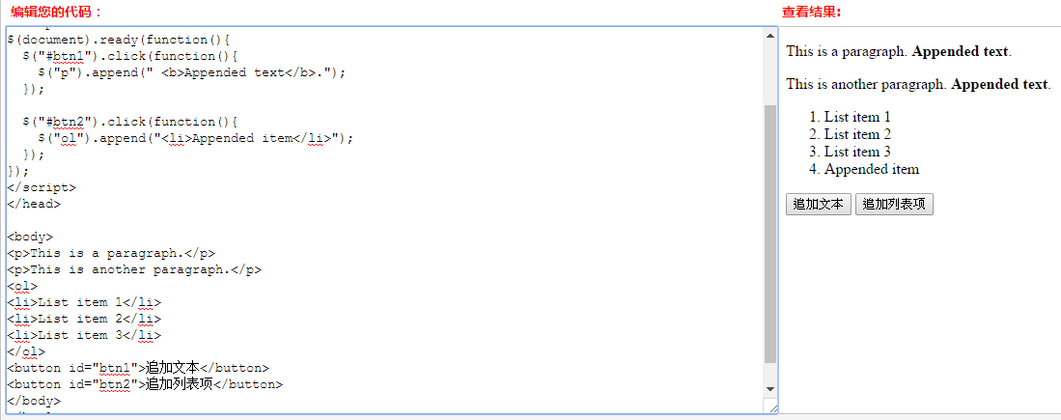



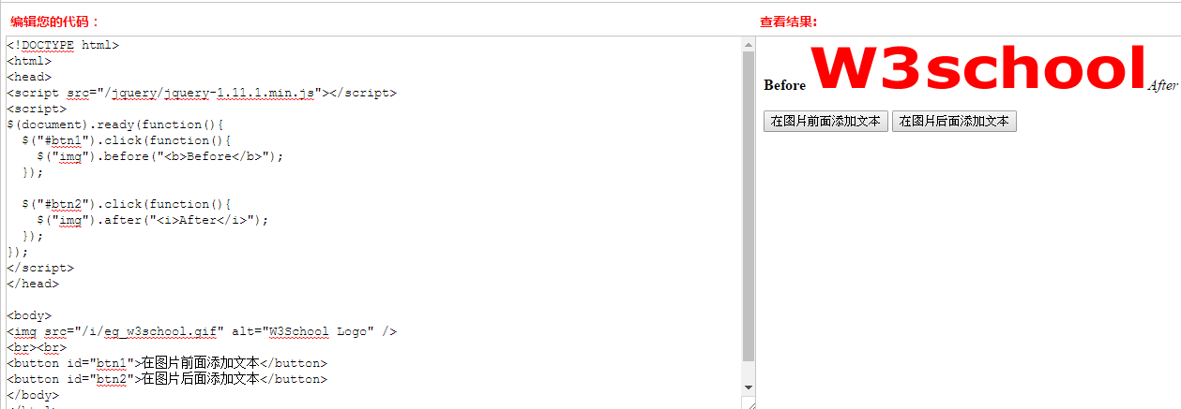

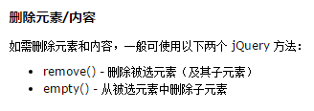

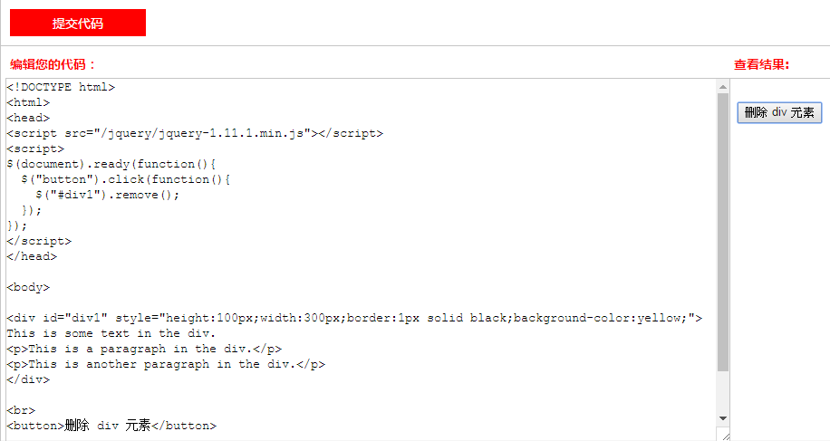
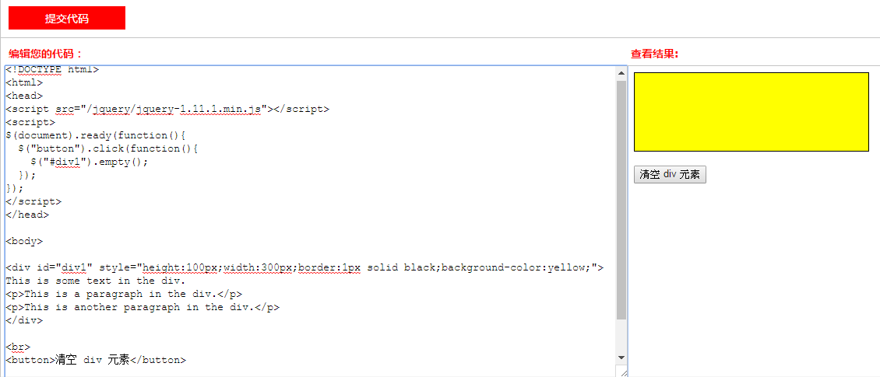

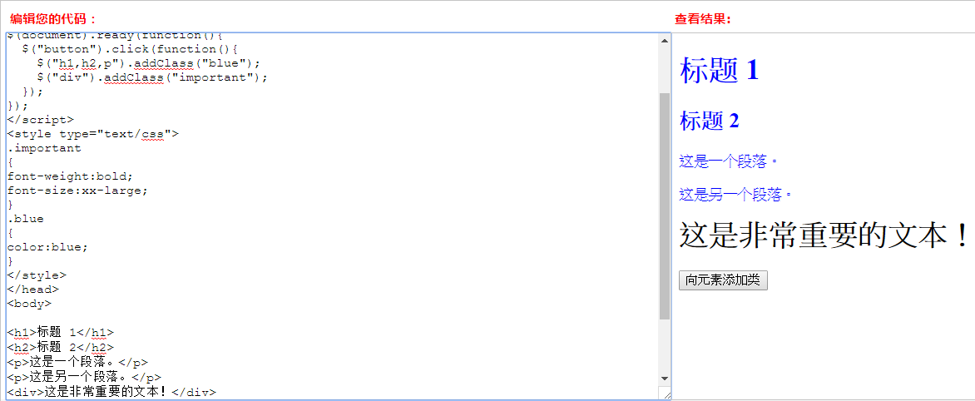
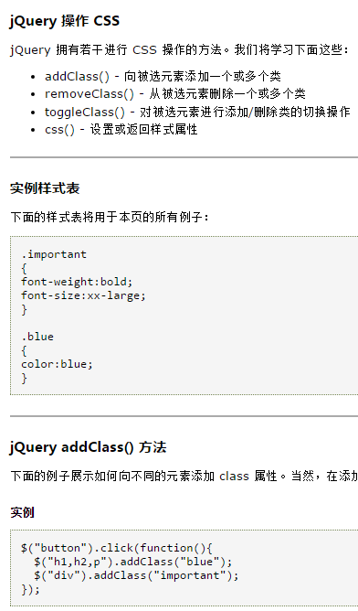

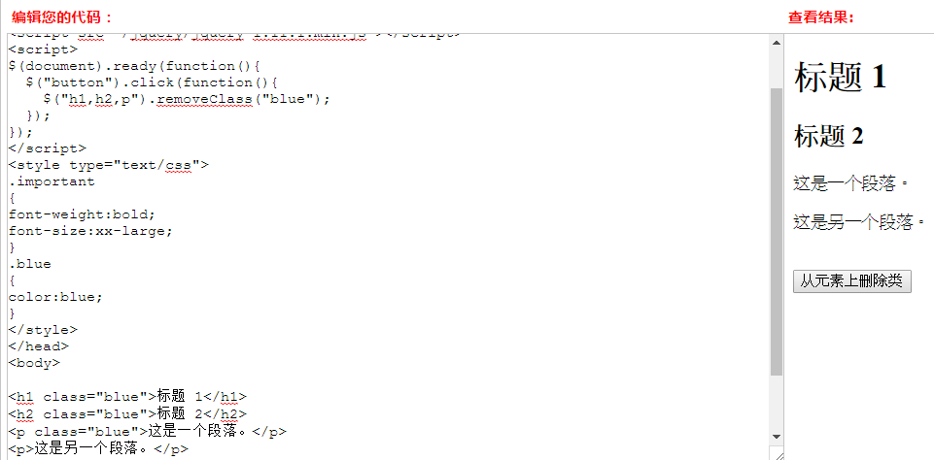

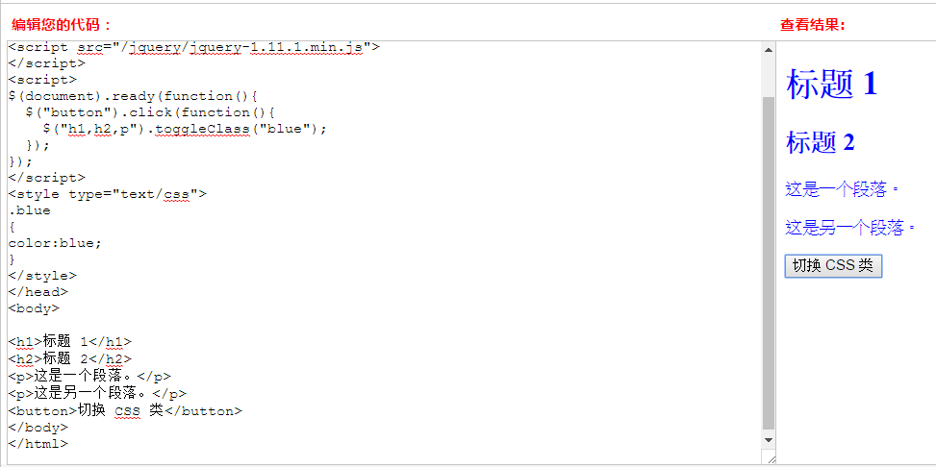
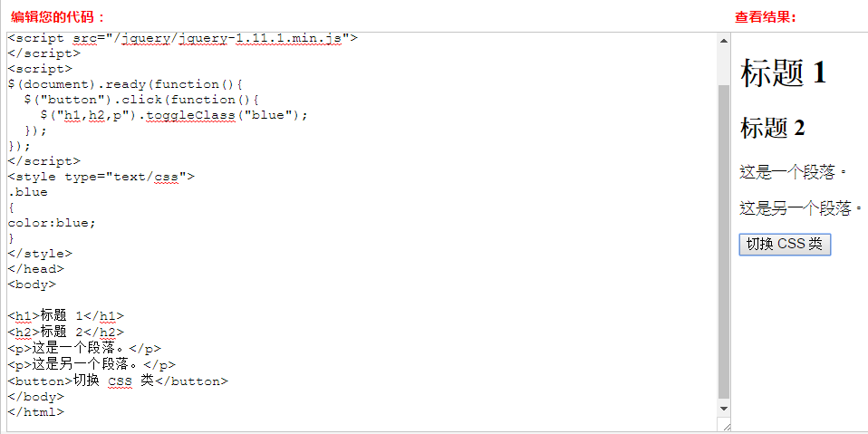

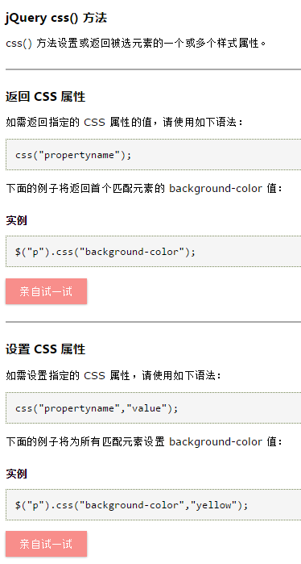
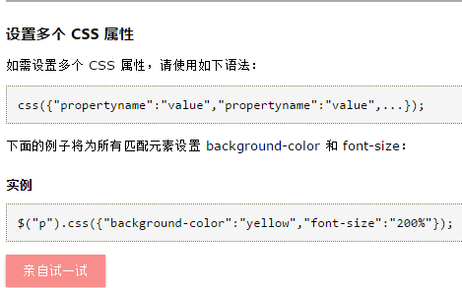



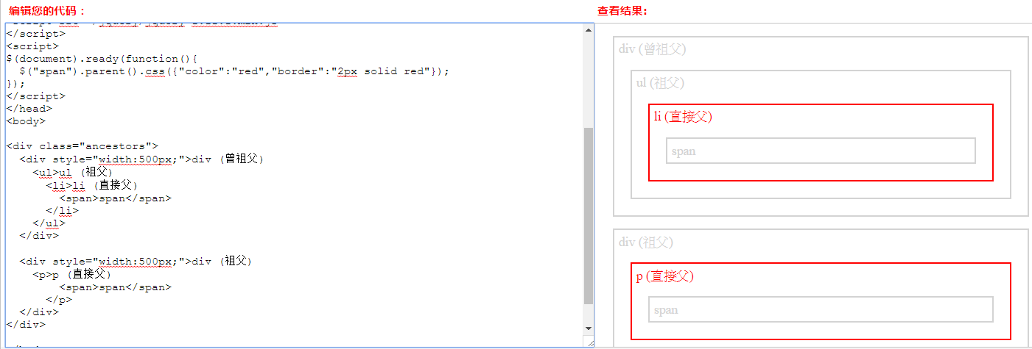

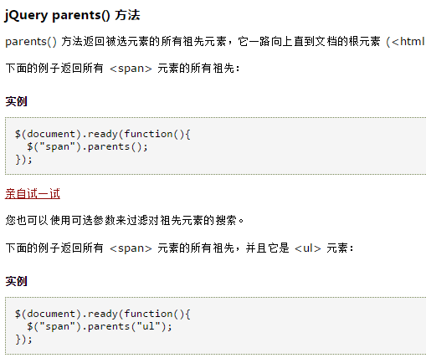

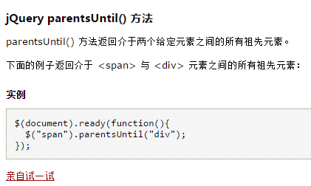



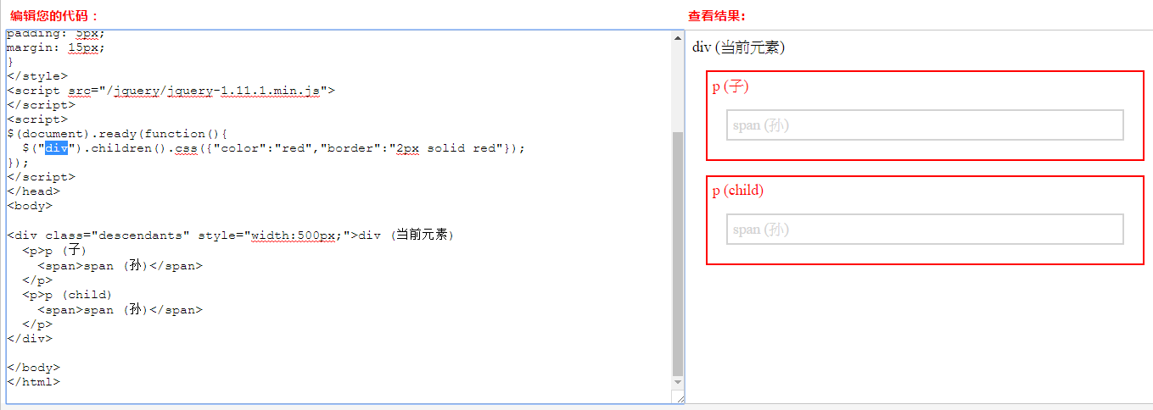

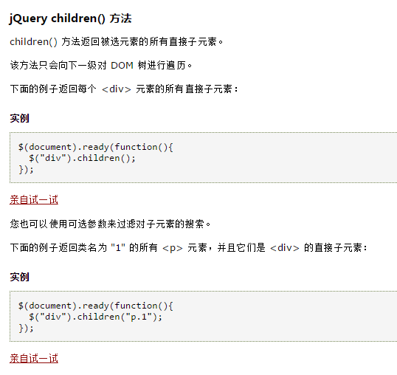

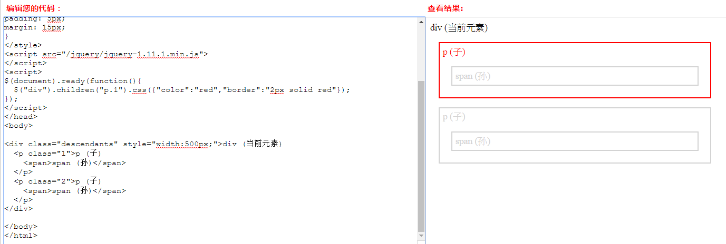

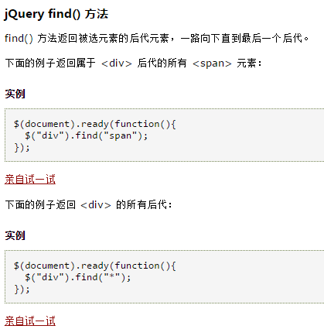
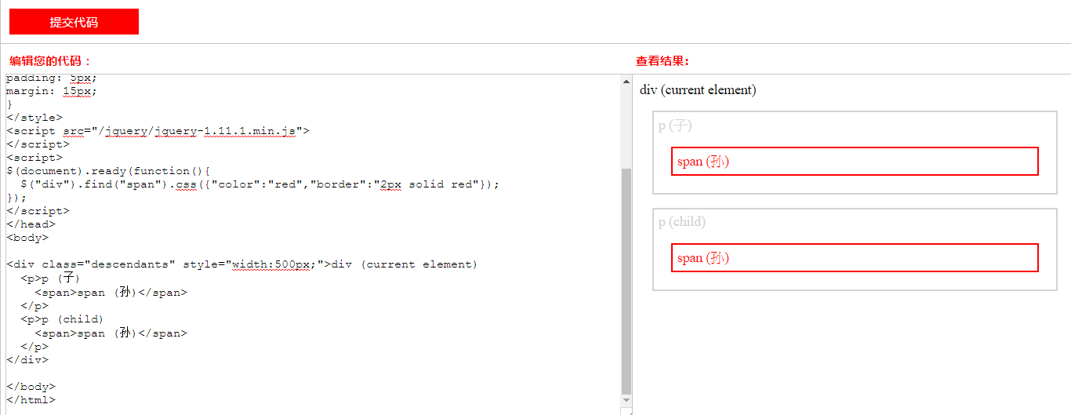

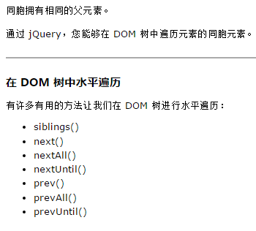

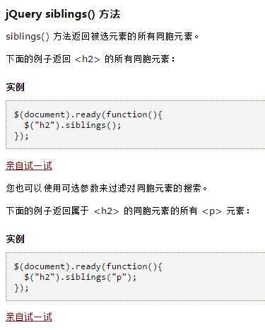

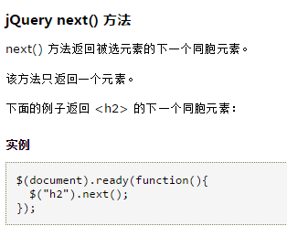
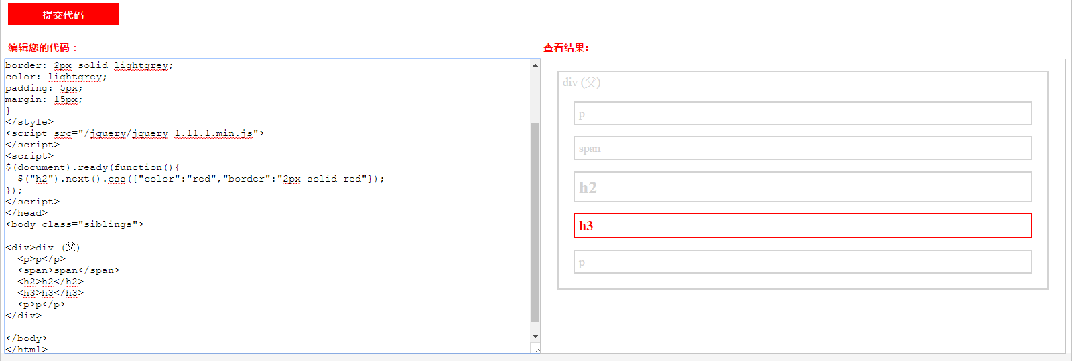

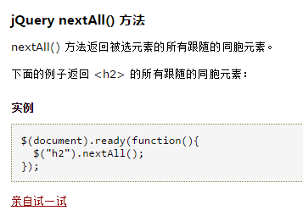
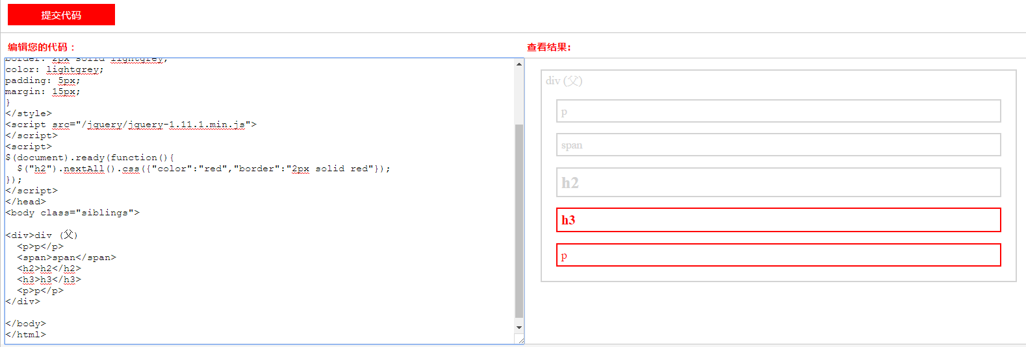

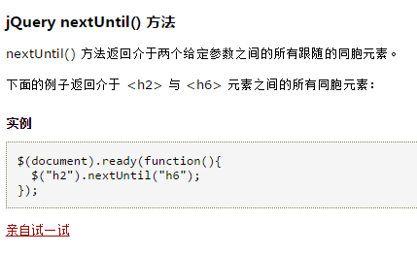



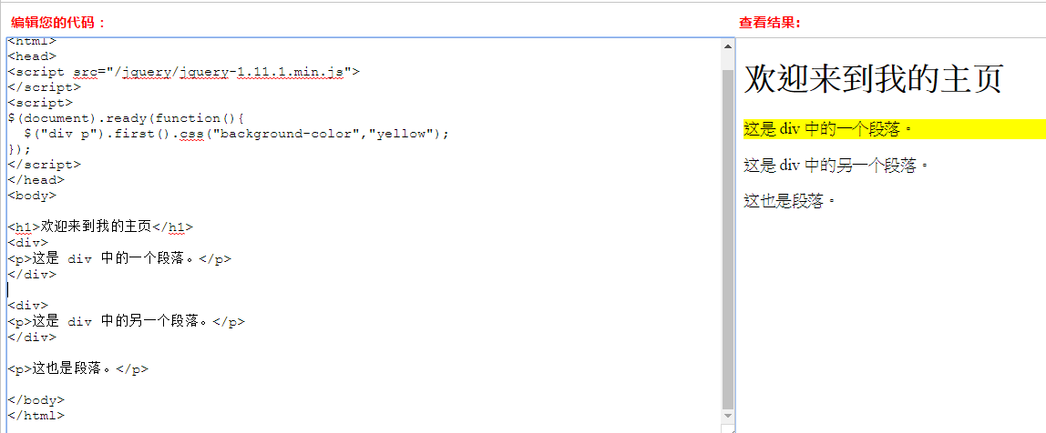

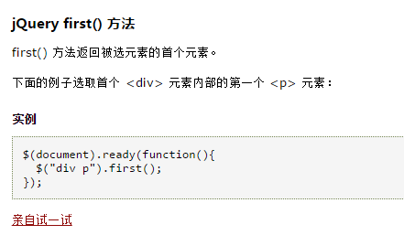

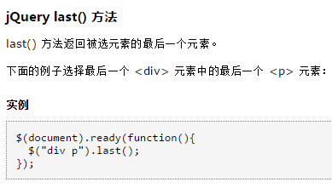

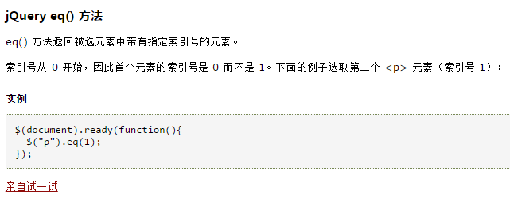

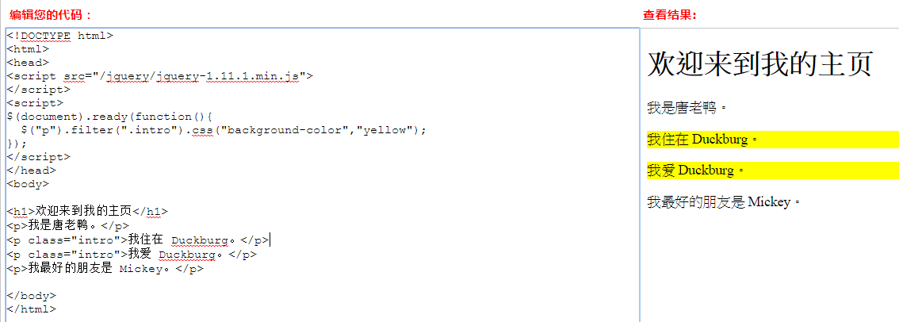



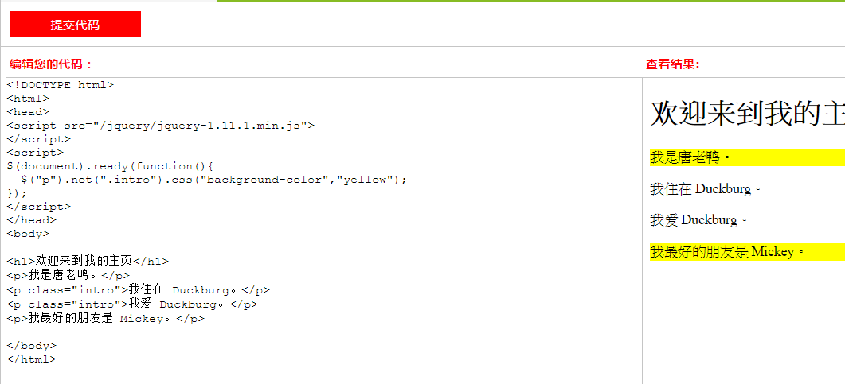











tagName：获取HTML的标签名
//获取合适的html
var $labels = $searchform.find('label').not('.radio-inline').not('.checkbox-inline').not('.error');

Jquery方法
$('#js_FL_datatable tbody').html() （获取的html如下）
 <tr role="row" class="odd"> <td class=" text-center js-grid-import"> <button type="button" class="btn btn-default btn-xs" rel="action-popover" data-original-title="" title=""> <i class="fa fa-reorder text-info"></i> </button> <div class="hidden popover-content"> <a href="FlowchartMEDetailList/38?Product_Phase=MP&amp;Version=1"><button type="button" class="btn btn-default btn-sm js-grid-info" data-id="38">查看ME制程详情</button></a> <br> <a href="FlowchartMEquipmentList/38?Product_Phase=MP&amp;Version=1"><button type="button" class="btn btn-default btn-sm js-grid-info" data-id="38">查看设备明细</button></a> <br> <button type="button" class="btn btn-default btn-sm js-grid-update" data-id="38">ME导入更新</button> <br> </div> </td> <td class=" table-col-seq">1</td> <td class=" min-col-xs">Apple</td> </tr>

$('#js_FL_datatable tbody').on('click', '.js-grid-update', function () { var aa = 5; });



Jquery序列化的问题？

